양식4
참여감리원 등급, 경력, 실적

○ 용 역 명 : 용역명 |  |  |  |  |  |  |  |  |  |  |  | 공사종류
○ 대상업체 : 업체명 |  |  |  |  |  |  |  |  |  |  |  | 전기공사비 | 48 억원

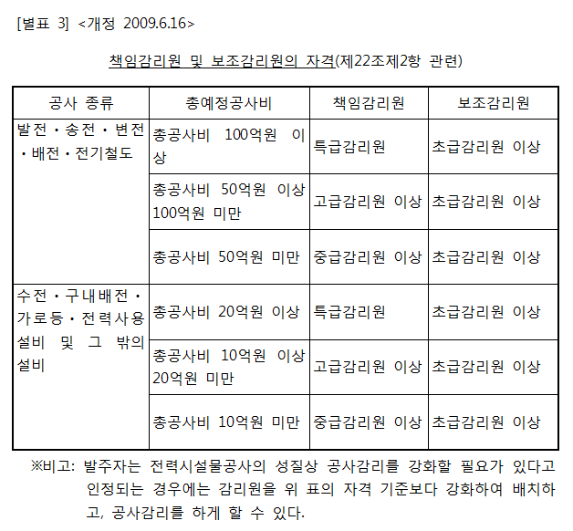
구 분 |  | (가) 등급 |  | (나) 전기분야 경력 |  | (다) 참여분야경력 (설계,설계감리,시공, 공사감독,공사감리, 유지관리, 안전관리, 진단검사) |  | (라) 참여분야경력 (공사감독, 공사감리) |  | 감점 | 평점 계 | ※ 참여감리원은 책임감리원(상주감리원) 1인과 보조감리원 2인 및 비상주감리원 1인 등 총 4인에 대하여 평가함을 원칙으로 하되, 발주자는 필요시 평가대상 감리원수를 조정할 수 있다
 |  | 자격 및 등 급 | 평점 | 기 간 ( 년 개월) | 평점 | 기 간 ( 년 개월) | 평점 | 기 간 ( 년 개월) | 평점
책임감리원 | 홍길동 | 특급 | 적합 | 11년 6개월 | 10 | 11년 6개월 | 10 | 1년 6개월 | 5 | - | 25
보조감리원 | 홍길일 | 고급 | 적합 | 11년 6개월 | 6 | 11년 6개월 | 6 | 11년 6개월 | 3 | - | 15
 | 홍길이 | 중급 | 적합 | 11년 6개월 | 6 | 11년 6개월 | 6 | 11년 6개월 | 3 | - | 15
 | 홍길삼 | 중급 | 비평가
 | 홍길사 | 중급 | 비평가
비상주감리원 | 홍길오 | 특급 | 3 | 11년 6개월 | 7 |  |  |  |  |  | 10
 | 홍길육 | 고급 | 비평가
 | 홍길칠 | 고급 | 비평가

첨부 : 1. 참여감리원 자격사항 (양식 4-1) |  |  |  |  |  |  |  |  |  |  |  | 주) 감리원의 등급, 자격기준, 및 배치기준에 부적합할 경우에는 평가대상에서 '실격'
2. 참여감리원 경력사항 (양식 4-2)
3. 참여감리원 실적사항 (양식 4-3)
4. 감리원 경력확인서
5. 감리원 자격증 사본
6. 감리원 보유확인서 (발급 기준일자가 공고일로 명기된 것일 것)

